关系图
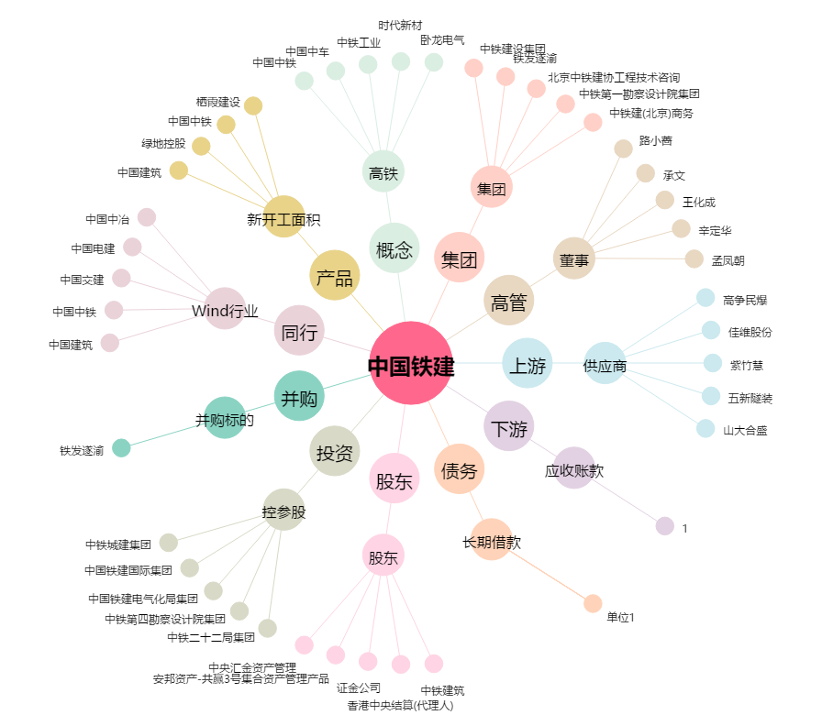
中国铁建[601186.SH] - 关系概览图

